Sheet1
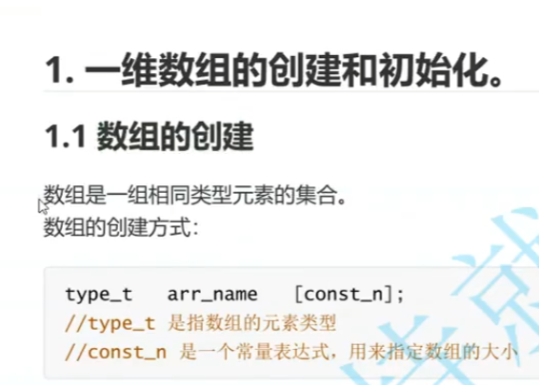

 | 数组元素类型

 | 数组名

 | 基本语法形式，常量表达式，指定数组大小（元素个数）

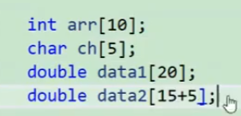

 |  | 常量或者常量表达式都可以

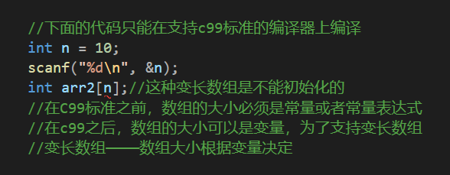

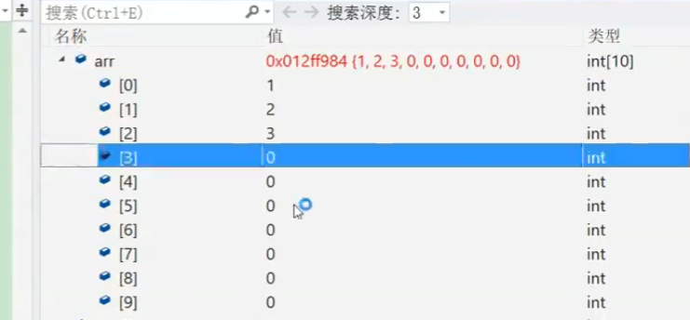

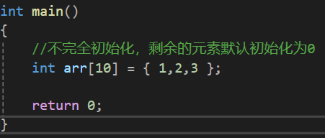

有10个元素的大小，但我只放三个，这就叫不完全初始化

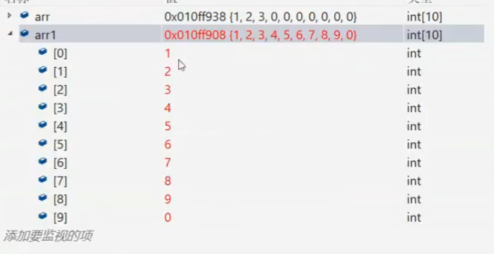

常规的初始化

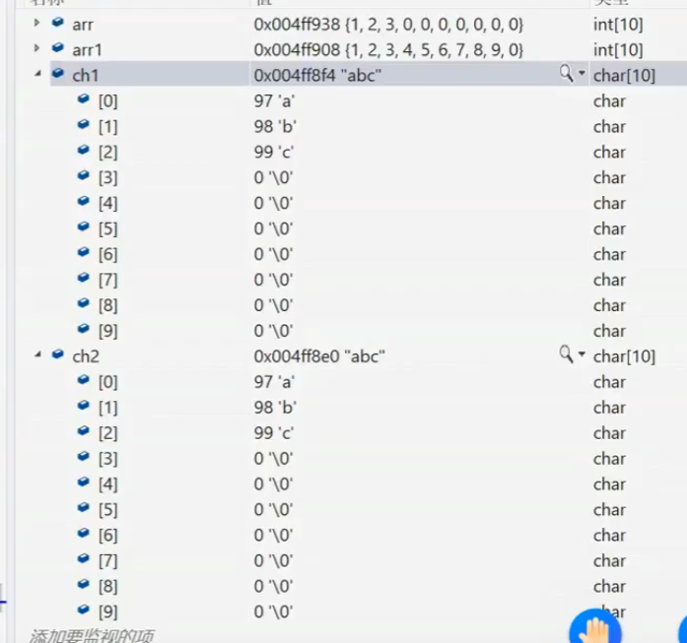

这两个看似结果相同，其实执行动作是有差异的

